T1
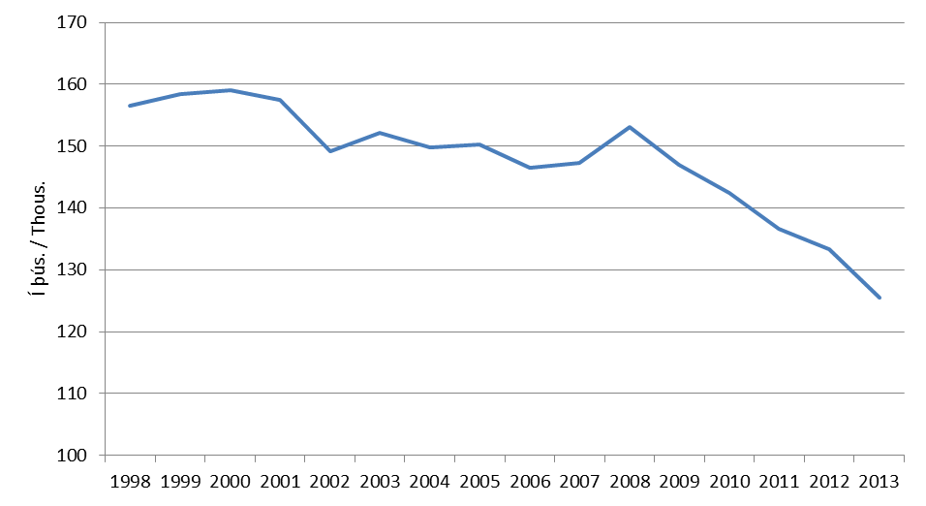
Fastanet

Tafla 1. Helstu stærðir á fastaneti
Table 1. Main indicators in the fixed network
 |  |  |  | Ár | Notendalínur
Í lok árs / End of | 2011 | 2012 | 2013 | 1994 | 148,330
 |  |  |  | 1995 | 148,675
Heildarfjöldi aðgangslína / Subscribers lines | 136,574 | 133,276 | 125,552 | 1996 | 153,551
PSTN aðgangslínur / PSTN subscribers lines | 126,955 | 125,099 | 118,533 | 1997 | 155,316
ISDN línur (2B) / ISDN (2B) subscribers lines | 8,626 | 7,536 | 6,436 | 1998 | 156,541
ISDN línur (30B) / ISDN (30B) subscribers lines | 993 | 641 | 583 | 1999 | 158,455
 |  |  |  | 2000 | 159,047
Netsími (49X-XXXX) / IP phone | 3,277 | 3,260 | 3,119 | 2001 | 157,428
VoIP sími / VoIP phone | 17,674 | 21,829 | 26,291 | 2002 | 149,130
Almenningssímar / Public phones | 177 | 120 | 55 | 2003 | 152,147
 |  |  |  | 2004 | 149,872
( 1.000 mínútur / minutes) |  |  |  | 2005 | 150,220
Símtöl til fastaneta / Calls to fixed networks | 439,551 | 408,504 | 375,449 | 2006 | 146,511
Símtöl til útlanda / Outgoing international calls | 22,872 | 18,113 | 16,403 | 2007 | 147,286
Símtöl til farsímaneta / Calls to mobile networks | 118,223 | 110,376 | 104,523 | 2008 | 153,201
Símtöl á internetið / Calls to the internet | 2,182 | 974 | 590 | 2009 | 146,914
 |  |  |  | 2010 | 142,482
 |  |  |  | 2011 | 136,574
Mynd 1. Fjöldi aðgangslína í fastanetinu |  |  |  | 2012 | 133,276
Picture 1. Total subscribers lines in the fixed network |  |  |  | 2013 | 124,544

T2
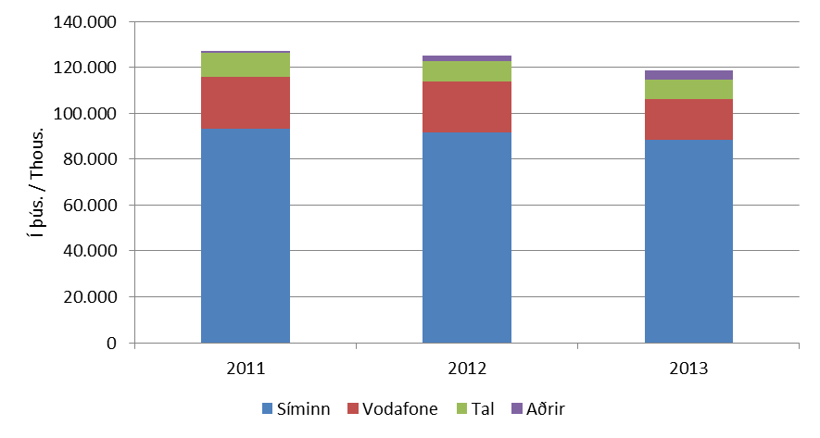
Fastanet

Tafla 2. PSTN notendalínur
Table 2. Ordinary telephone subscribers lines

 | Fjöldi |  |  | Markaðshlutdeild
 | Number |  |  | Market share
Í lok árs / End of | 2011 | 2012 | 2013 | 2011 | 2012 | 2013

Samtals / Total | 126,955 | 125,099 | 118,533 | 100.0% | 100.0% | 100.0%
- Heimili / Private | 99,317 | 95,378 | 90,517 | 78.2% | 76.2% | 76.4%
- Fyrirtæki / Business | 27,638 | 29,721 | 28,016 | 21.8% | 23.8% | 23.6%

- Síminn | 93,390 | 91,509 | 88,285 | 73.6% | 73.1% | 74.5%
- Vodafone | 22,463 | 22,169 | 17,929 | 17.7% | 17.7% | 15.1%
- Tal | 10,570 | 9,081 | 8,514 | 8.3% | 7.3% | 7.2%
- Aðrir / Others | 532 | 2340 | 3805 | 0.4% | 1.9% | 3.2%

Mynd 2. PSTN notendalínur eftir fyrirtækjum
Picture 2. Ordinary telephone subscribers lines by companies

T3
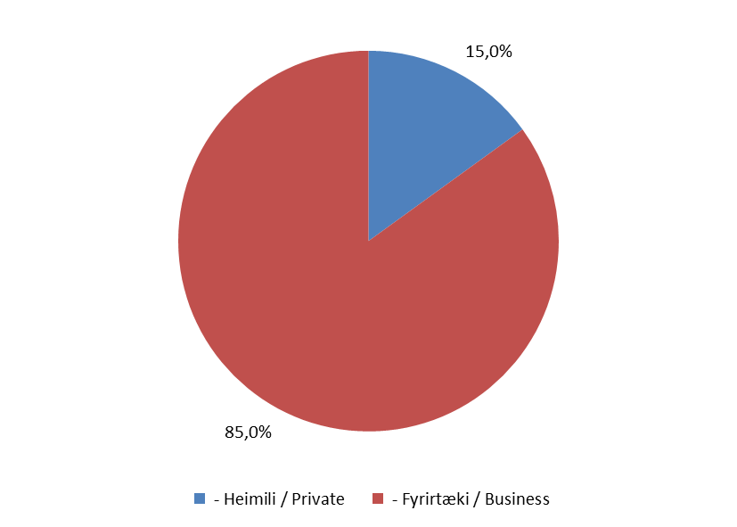
Fastanet

Tafla 3. | ISDN (2B) línur
Table 3. | ISDN (2B) subscriber lines

 |  | Fjöldi |  |  | Markaðshlutdeild
 |  | Number |  |  | Market share
Í lok árs / End of |  | 2011 | 2012 | 2013 | 2011 | 2012 | 2013

Samtals / Total |  | 8,626 | 7,536 | 6,436 | 100.0% | 100.0% | 100.0%
- Heimili / Private |  | 1,681 | 1,334 | 967 | 19.5% | 17.7% | 15.0%
- Fyrirtæki / Business |  | 6,945 | 6,202 | 5,469 | 80.5% | 82.3% | 85.0%

- Síminn |  | 7,366 | 6,289 | 7,195 | 85.4% | 83.5% | 65.2%
- Vodafone |  | 905 | 811 | 820 | 10.5% | 10.8% | 12.7%
- Aðrir / Others |  | 355 | 436 | 436 | 4.1% | 5.8% | 6.4%

Mynd 3. Markaðshlutdeild skipt eftir heimilum og fyrirtækjum
Picture 3. Market share by private and business

T4
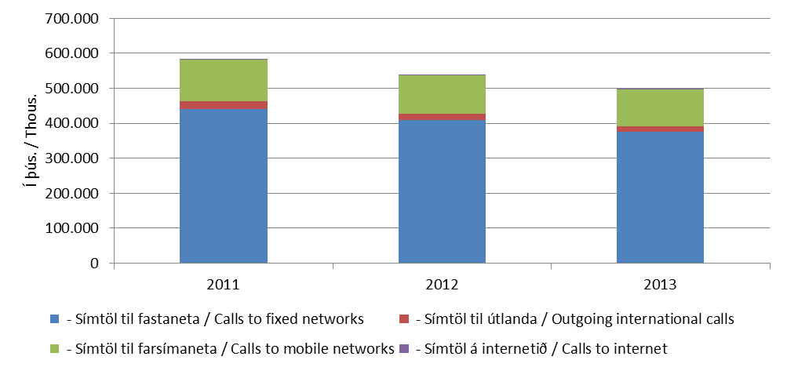
Fastanet

Tafla 4. Heildarfjöldi mínútna á símtölum í fastaneti
Table 4. Total traffic in the fixed network

 | Fjöldi
 | Number
Á ári / Per year | 2011 | 2012 | 2013
( 1.000 mínútur / minutes)
Samtals / Total | 582,829 | 537,967 | 496,964
- Símtöl til fastaneta / Calls to fixed networks | 439,551 | 408,504 | 375,449
- Símtöl til útlanda / Outgoing international calls | 22,872 | 18,113 | 16,403
- Símtöl til farsímaneta / Calls to mobile networks | 118,223 | 110,376 | 104,523
- Símtöl á internetið / Calls to internet | 2,182 | 974 | 590

Mynd 4. Fjöldi mínútna á fastaneti
Picture 4. Total traffic in the fixed network

T5
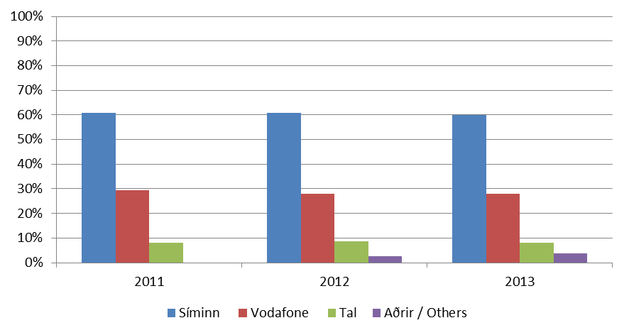
Fastanet

Tafla 5. Fjöldi mínútna á símtölum til fastaneta
Table 5. Domestic traffic in the fixed network

 | Fjöldi |  |  | Markaðshlutdeild
 | Number |  |  | Market share
Á ári / Per year | 2011 | 2012 | 2013 | 2011 | 2012 | 2013
( 1.000 mínútur / minutes)
Samtals / Total | 439,551 | 408,504 | 375,449 | 100.0% | 100.0% | 100.0%
- Heimili / Private | 310,378 | 292,729 | 271,728 | 70.6% | 71.7% | 72.4%
- Fyrirtæki / Business | 129,173 | 115,774 | 103,721 | 29.4% | 28.3% | 27.6%

- Síminn | 267,491 | 249,052 | 224,811 | 60.9% | 61.0% | 59.9%
- Vodafone | 129,531 | 113,804 | 105,445 | 29.5% | 27.9% | 28.1%
- Tal | 35,726 | 35,477 | 30,783 | 8.1% | 8.7% | 8.2%
- Aðrir / Others | 6,804 | 10,171 | 14,409 | 1.5% | 2.5% | 3.8%

Mynd 5. Markaðshlutdeild skipt eftir fyrirtækjum
Picture 5. Market share by companies

T6
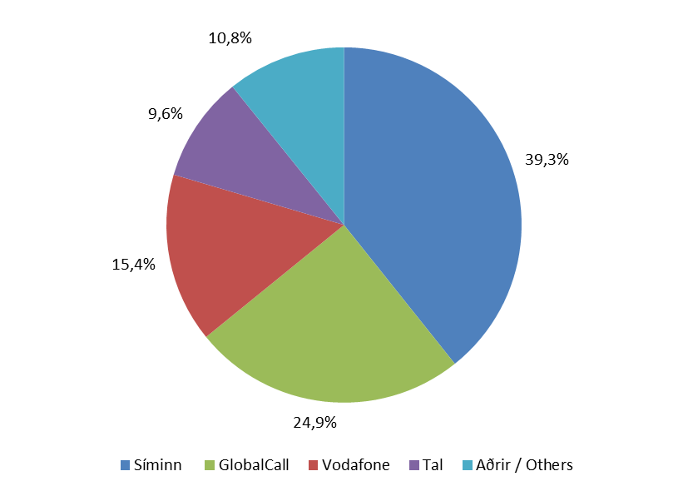
Fastanet

Tafla 6. Símtöl til útlanda
Table 6. Outgoing international calls

 | Fjöldi |  |  | Markaðshlutdeild
 | Number |  |  | Market share
Á ári / Per year | 2011 | 2012 | 2013 | 2011 | 2012 | 2013
( 1.000 mínútur / minutes)
Samtals / Total | 22,872 | 18,113 | 16,403 | 100.0% | 100.0% | 100.0%
- Heimili / Private | 18,278 | 14,068 | 12,971 | 79.9% | 77.7% | 79.1%
- Fyrirtæki / Business | 4,594 | 4,045 | 3,432 | 20.1% | 22.3% | 20.9%

- Síminn | 9,327 | 7,720 | 6,442 | 40.8% | 42.6% | 39.3%
- GlobalCall | 5,332 | 4,595 | 4,080 | 23.3% | 25.4% | 24.9%
- Vodafone | 4,192 | 3,208 | 2,531 | 18.3% | 17.7% | 15.4%
- Tal | 3,166 | 1,376 | 1,579 | 13.8% | 7.6% | 9.6%
- Aðrir / Others | 855 | 1,213 | 1,772 | 3.7% | 6.7% | 10.8%

Mynd 6. Markaðshlutdeild skipt eftir fyrirtækjum
Picture 6. Market share by companies

T7
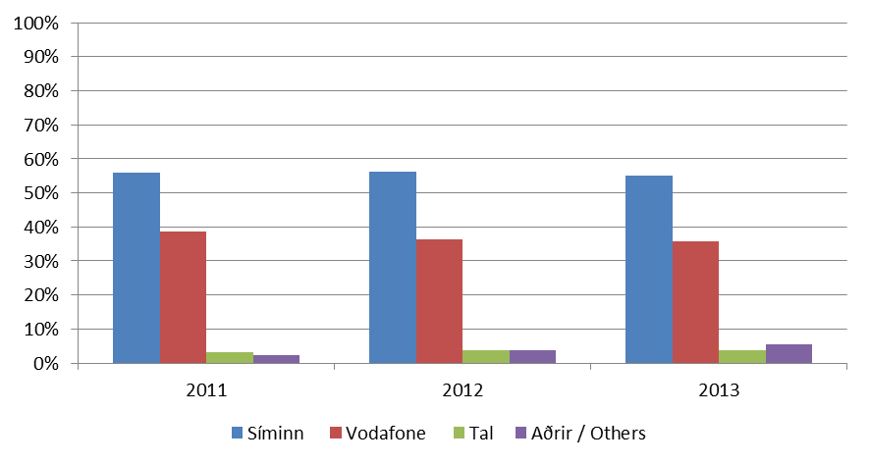
Fastanet

Tafla 7. Símtöl til farsímaneta
Table 7. Calls to mobile networks

 | Fjöldi |  |  | Markaðshlutdeild
 | Number |  |  | Market share
Á ári / Per year | 2011 | 2012 | 2013 | 2011 | 2012 | 2013
( 1.000 mínútur / minutes)
Samtals / Total | 118,223 | 110,376 | 104,523 | 100.0% | 100.0% | 100.0%
- Heimili / Private | 47,255 | 44,352 | 41,690 | 40.0% | 40.2% | 39.9%
- Fyrirtæki / Business | 70,968 | 66,023 | 62,833 | 60.0% | 59.8% | 60.1%

- Síminn | 66,281 | 62,072 | 57,668 | 56.1% | 56.2% | 55.2%
- Vodafone | 45,583 | 40,072 | 37,336 | 38.6% | 36.3% | 35.7%
- Tal | 3,672 | 4,115 | 3,898 | 3.1% | 3.7% | 3.7%
- Aðrir / Others | 2,687 | 4,117 | 5,620 | 2.3% | 3.7% | 5.4%

Mynd 7. Markaðshlutdeild skipt eftir fyrirtækjum
Picture 7. Market share by companies

T8
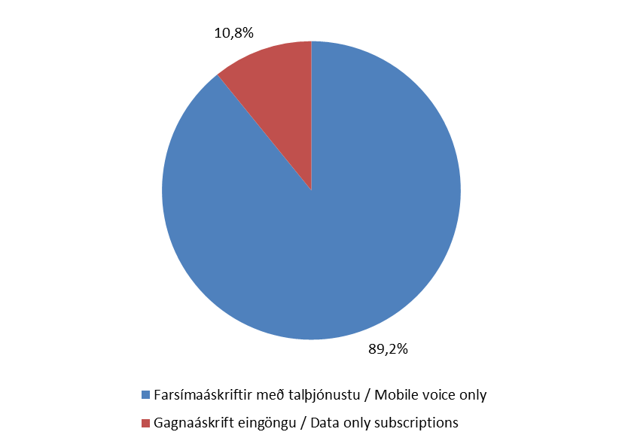
Farsímanet

Tafla 8. Helstu stærðir á farsímamarkaði
Table 8. Main indicators in mobile networks

Í lok árs / End of | 2011 | 2012 | 2013

Heildarfjöldi farsíma áskrifta / Total mobile subscriptions | 386,053 | 398,643 | 399,603
Farsímaáskriftir með talþjónustu / Mobile voice only | 344,085 | 352,114 | 356,264
Gagnaáskrift eingöngu / Data only subscriptions | 41,968 | 46,529 | 43,339

( 1.000 mínútur / minutes)
Fjöldi mínútna úr farsímum / Total minutes from mobile | 765,794 | 771,138 | 771,943
( 1.000 símtöl / calls)
Fjöldi símtala úr farsímum / Total calls from mobile | 414,812 | 412,994 | 397,940
(1.000 skilaboð / Messages)
SMS skeyti send úr farsímum / SMS sent from mobile | 195,460 | 215,870 | 213,890
MMS skeyti send úr farsímum / MMS sent from mobile | 2,191 | 2,127 | 1,843

Mynd 8. Hlutfalsleg skipting farsímanotenda
Picture 8. Comparative division of mobile users

T9
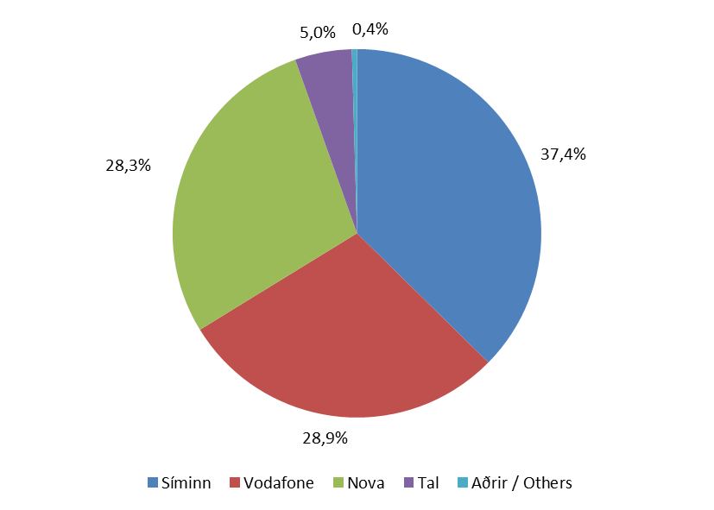
Farsímanet

Tafla 9. Heildarfjöldi áskrifta
Table 9. Total subscriptions

 | Fjöldi áskrifta |  |  | Markaðshlutdeild
 | Total subscriptions |  |  | Market share
Í lok árs / End of | 2011 | 2012 | 2013 | 2011 | 2012 | 2013

Samtals / Total | 386,053 | 398,643 | 399,603 | 100.0% | 100.0% | 100.0%
- Síminn | 153,191 | 148,977 | 145,800 | 39.7% | 37.4% | 36.5%
- Nova | 99,636 | 112,930 | 126,287 | 25.8% | 28.3% | 31.6%
- Vodafone | 113,024 | 115,056 | 108,105 | 29.3% | 28.9% | 27.1%
- Tal | 19,111 | 19,908 | 16,780 | 5.0% | 5.0% | 4.2%
- Aðrir / Others | 1,091 | 1,772 | 2,631 | 0.3% | 0.4% | 0.7%

Mynd 9. Markaðshlutdeild skipt eftir fyrirtækjum
Picture 9. Market share by companies

T10
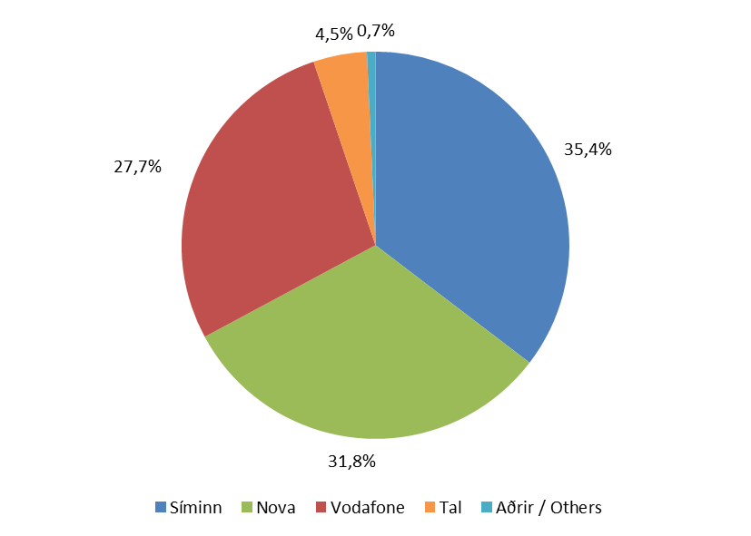
Farsímanet

Tafla 10. Fjöldi áskrifta með talþjónustu
Table 10. Mobile voice only subscriptions

 | Fjöldi áskrifta |  |  | Markaðshlutdeild
 | Total subscriptions |  |  | Market share
Í lok árs / End of | 2011 | 2012 | 2013 | 2011 | 2012 | 2013

Samtals / Total | 344,085 | 352,114 | 356,264 | 100.0% | 100.0% | 100.0%
- Síminn | 134,588 | 128,658 | 126,022 | 39.1% | 36.5% | 35.4%
- Nova | 88,889 | 102,822 | 113,218 | 25.8% | 29.2% | 31.8%
- Vodafone | 101,241 | 101,417 | 98,605 | 29.4% | 28.8% | 27.7%
- Tal | 18,276 | 17,445 | 15,896 | 5.3% | 5.0% | 4.5%
- Aðrir / Others | 1,091 | 1,772 | 2,523 | 0.3% | 0.5% | 0.7%

Mynd 10. Markaðshlutdeild skipt eftir fyrirtækjum
Picture 10. Market share by companies

T11
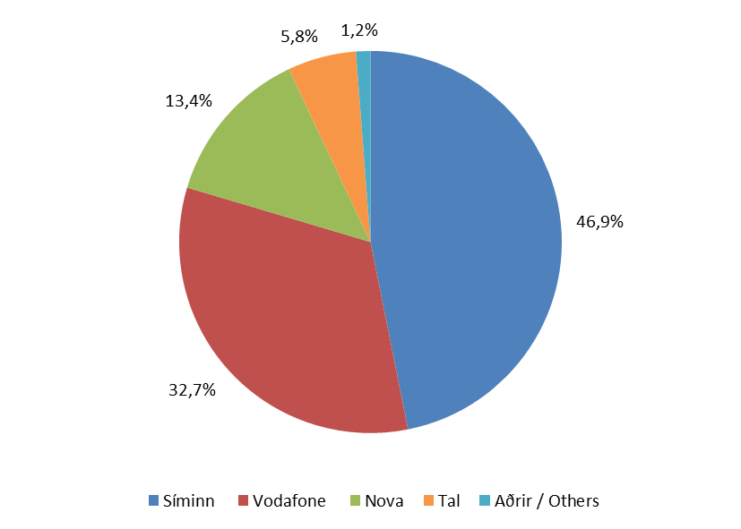
Farsímanet

Tafla 11. Fastar áskriftir
Table 11. Fixed subscriptions

 | Fastar áskriftir |  |  | Markaðshlutdeild
 | Fixed subscriptions |  |  | Market share
Í lok árs / End of | 2011 | 2012 | 2013 | 2011 | 2012 | 2013

Samtals / Total | 184,956 | 187,622 | 195,681 | 100.0% | 100.0% | 100.0%
- Síminn | 89,425 | 90,536 | 91,683 | 48.3% | 48.3% | 46.9%
- Vodafone | 63,970 | 63,296 | 64,082 | 34.6% | 33.7% | 32.7%
- Nova | 18,763 | 21,804 | 26,191 | 10.1% | 11.6% | 13.4%
- Tal | 11,974 | 10,482 | 11,343 | 6.5% | 5.6% | 5.8%
- Aðrir / Others | 824 | 1,504 | 2,382 | 0.4% | 0.8% | 1.2%

Mynd 11. Markaðshlutdeild skipt eftir fyrirtækjum
Picture 11. Market share by companies

T12
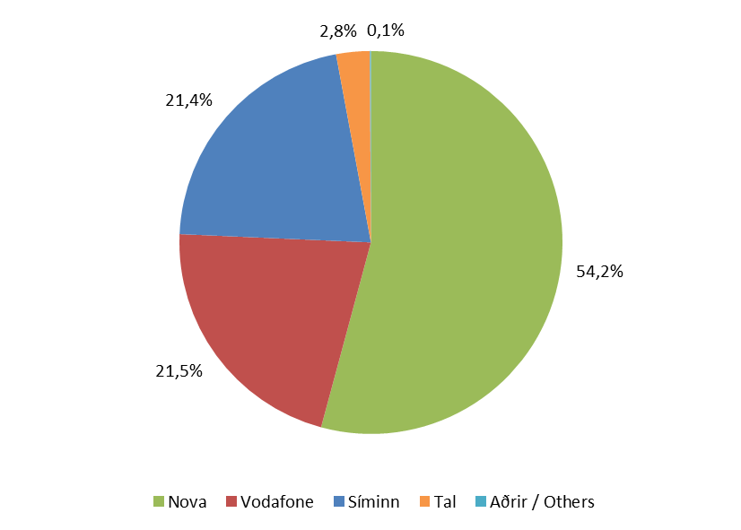
Farsímanet

Tafla 12. Fyrirframgreidd símakort
Table 12. Pre-paid phone cards

 | Fyrirframgreidd símakort |  |  | Markaðshlutdeild
 | Pre-paid phone cards |  |  | Market share
Í lok árs / End of | 2011 | 2012 | 2013 | 2011 | 2012 | 2013

Samtals / Total | 159,129 | 164,492 | 160,583 | 100.0% | 100.0% | 100.0%
- Nova | 70,126 | 81,018 | 87,027 | 44.1% | 49.3% | 54.2%
- Vodafone | 37,271 | 38,121 | 34,523 | 23.4% | 23.2% | 21.5%
- Síminn | 45,163 | 38,122 | 34,339 | 28.4% | 23.2% | 21.4%
- Tal | 6,302 | 6,963 | 4,553 | 4.0% | 4.2% | 2.8%
- Aðrir / Others | 267 | 268 | 141 | 0.2% | 0.2% | 0.1%

Mynd 12. Markaðshlutdeild skipt eftir fyrirtækjum
Picture 12. Market share by companies

T13
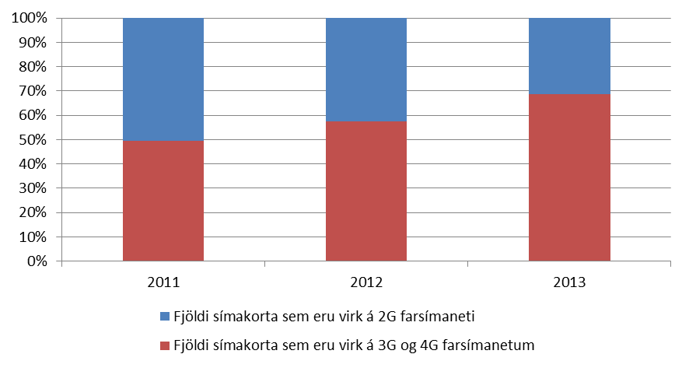
Farsímanet

Tafla 13. Fjöldi virkra símakorta á 3G og 4G farsímanetum
Table 13. Number of active phone cards on 3G and 4G mobile networks

 | Fjöldi virkra 3G og 4G korta |  |  | Markaðshlutdeild
 | Active 3G and 4G phone cards |  |  | Market share
Í lok árs / End of | 2011 | 2012 | 2013 | 2011 | 2012 | 2013

Samtals / Total | 386,053 | 398,643 | 399,603 | 100.0% | 100.0% | 100.0%
- Fjöldi virkra 2G korta | 194,956 | 169,362 | 125,624 | 50.5% | 42.5% | 31.4%
- Fjöldi virkra 3G og 4G korta | 191,097 | 229,281 | 273,979 | 49.5% | 57.5% | 68.6%

Mynd 13. Markaðshlutdeild skipt eftir tegund.
Picture 13. Market share by type

T14
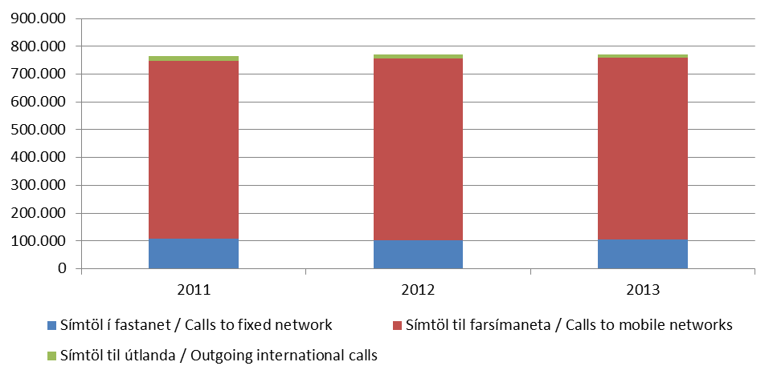
Farsímanet

Tafla 14. Heildarfjöldi mínútna á símtölum úr farsíma.
Table 14. Total minutes from GSM mobile phones.

 | Fjöldi
 | Numbers
Á ári / Per year | 2011 | 2012 | 2013
( 1.000 mínútur / minutes)
Samtals / Total | 765,794 | 771,138 | 771,943
- Símtöl í fastanet / Calls to fixed network | 106,861 | 103,448 | 104,240
- Símtöl til farsímaneta / Calls to mobile networks | 639,511 | 651,535 | 653,680
- Símtöl til útlanda / Outgoing international calls | 19,423 | 16,155 | 14,023

Mynd 14. Fjöldi mínútna úr farsíma
Picture 14. Total minutes from mobile phone

T15
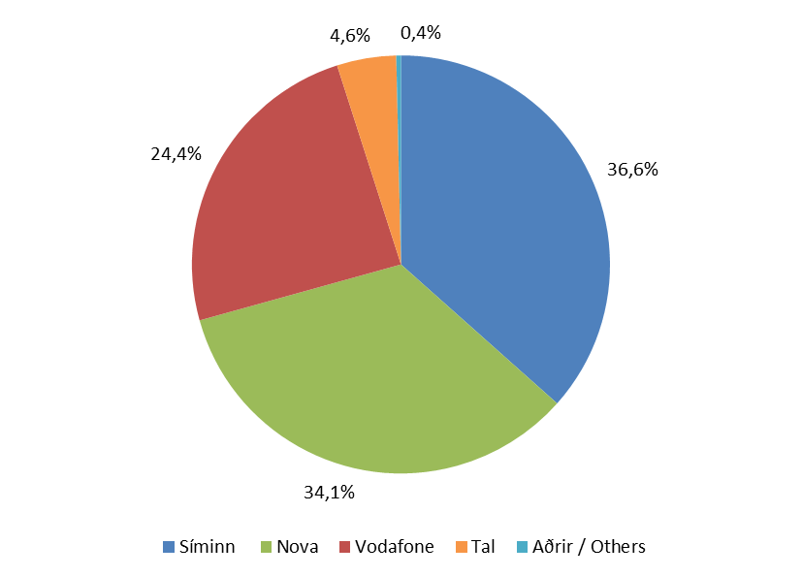
Farsímanet

Tafla 15. Heildarfjöldi mínútna á símtölum úr farsímum
Table 15. Total minutes from mobile phones

 | Fjöldi |  |  | Markaðshlutdeild
 | Numbers |  |  | Market share
Á ári / Per year | 2011 | 2012 | 2013 | 2011 | 2012 | 2013
( 1.000 mínútur / minutes)
Samtals / Total | 765,794 | 771,138 | 771,943 | 100.0% | 100.0% | 100.0%
- Síminn | 296,846 | 291,482 | 282,350 | 38.8% | 37.8% | 36.6%
- Nova | 221,687 | 252,059 | 263,310 | 28.9% | 32.7% | 34.1%
- Vodafone | 213,505 | 197,363 | 188,119 | 27.9% | 25.6% | 24.4%
- Tal | 31,987 | 28,272 | 35,365 | 4.2% | 3.7% | 4.6%
- Aðrir / Others | 1,768 | 1,962 | 2,798 | 0.2% | 0.3% | 0.4%

Mynd 15. Markaðshlutdeild skipt eftir fyrirtækjum
Picture 15. Market share by companies

T16
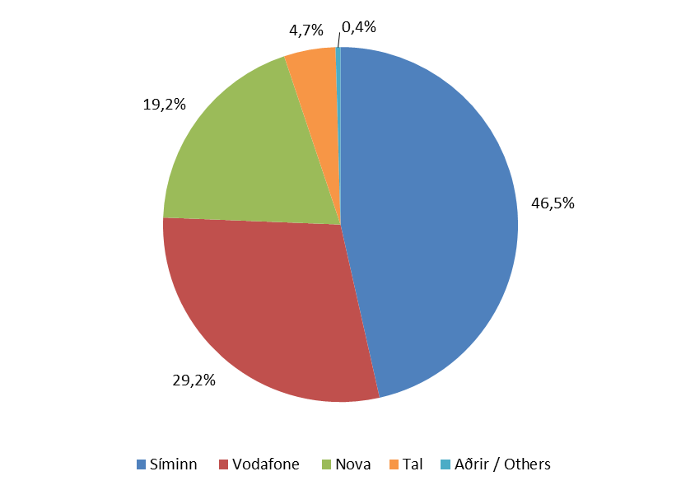
Farsímanet

Tafla 16. Fjöldi mínútna úr farsímum til fastanets
Table 16. Total minutes from mobile to fixed newtwork

 | Fjöldi |  |  | Markaðshlutdeild
 | Numbers |  |  | Market share
Á ári / Per year | 2011 | 2012 | 2013 | 2011 | 2012 | 2013
( 1.000 mínútur / minutes)
Samtals / Total | 106,861 | 103,448 | 104,240 | 100.0% | 100.0% | 100.0%
- Síminn | 52,516 | 50,444 | 48,433 | 49.1% | 48.8% | 46.5%
- Vodafone | 34,309 | 31,234 | 30,405 | 32.1% | 30.2% | 29.2%
- Nova | 15,819 | 17,998 | 20,042 | 14.8% | 17.4% | 19.2%
- Tal | 3,934 | 3,479 | 4,893 | 3.7% | 3.4% | 4.7%
- Aðrir / Others | 283 | 293 | 467 | 0.3% | 0.3% | 0.4%

Mynd 16. Markaðshlutdeild skipt eftir fyrirtækjum
Picture 16. Market share by companies

T17
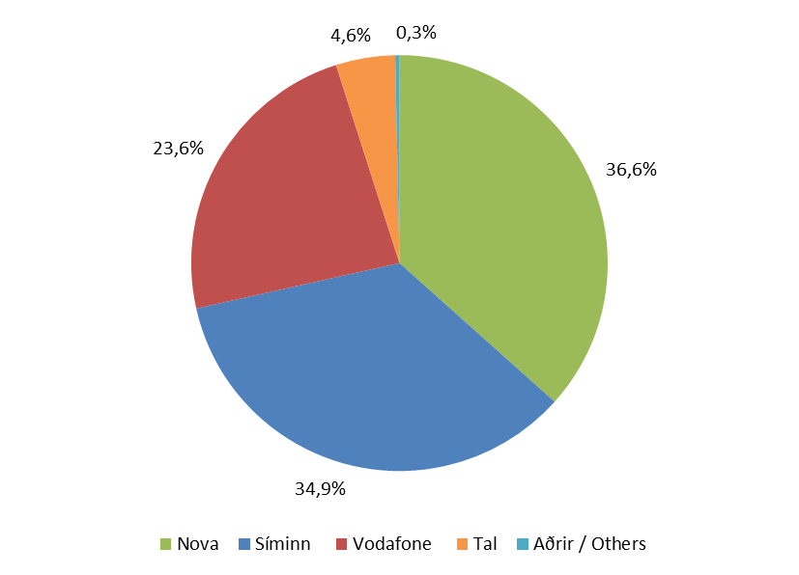
Farsímanet

Tafla 17. Fjöldi mínútna úr farsímum í farsíma
Table 17. Total minutes from mobile to mobile

 | Fjöldi |  |  | Markaðshlutdeild
 | Numbers |  |  | Market share
Á ári / Per year | 2011 | 2012 | 2013 | 2011 | 2012 | 2013
( 1.000 mínútur / minutes)
Samtals / Total | 639,511 | 651,535 | 653,680 | 100.0% | 100.0% | 100.0%
- Nova | 202,635 | 230,407 | 239,355 | 31.7% | 35.4% | 36.6%
- Síminn | 236,935 | 234,445 | 227,965 | 37.0% | 36.0% | 34.9%
- Vodafone | 170,990 | 160,707 | 154,126 | 26.7% | 24.7% | 23.6%
- Tal | 27,533 | 24,410 | 30,097 | 4.3% | 3.7% | 4.6%
- Aðrir / Others | 1,417 | 1,566 | 2,137 | 0.2% | 0.2% | 0.3%

Mynd 17. Markaðshlutdeild skipt eftir fyrirtækjum
Picture 17. Market share by company

T18
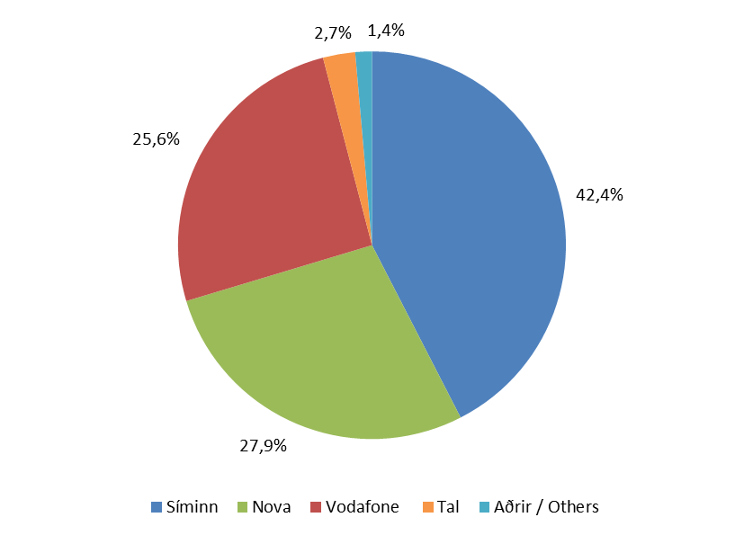
Farsímanet

Tafla 18. Fjöldi mínútna úr farsímum til útlanda
Table 18. Total mobile outgoing international calls

 | Fjöldi |  |  | Markaðshlutdeild
 | Numbers |  |  | Market share
Á ári / Per year | 2011 | 2012 | 2013 | 2011 | 2012 | 2013
( 1.000 mínútur / minutes)
Samtals / Total | 19,423 | 16,155 | 14,023 | 100.0% | 100.0% | 100.0%
- Síminn | 7,394 | 6,592 | 5,952 | 38.1% | 40.8% | 42.4%
- Nova | 3,233 | 3,654 | 3,912 | 16.6% | 22.6% | 27.9%
- Vodafone | 8,206 | 5,423 | 3,588 | 42.2% | 33.6% | 25.6%
- Tal | 521 | 383 | 376 | 2.7% | 2.4% | 2.7%
- Aðrir / Others | 69 | 103 | 194 | 0.4% | 0.6% | 1.4%

Mynd 18. Markaðshlutdeild skipt eftir fyrirtækjum
Picture 18. Market share by companies

T19
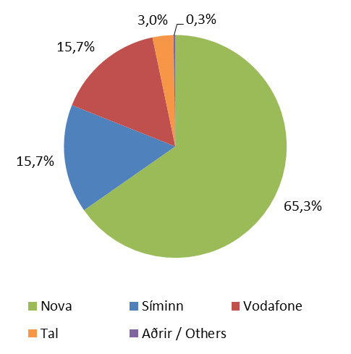
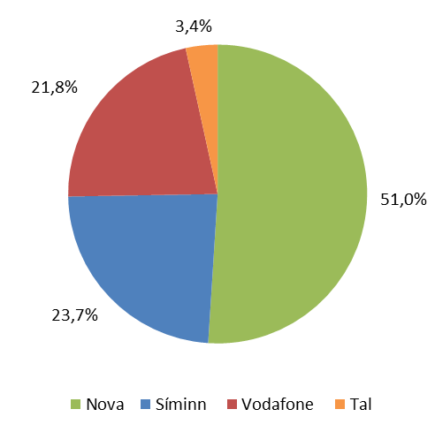
Farsímanet

Tafla 19. Fjöldi SMS og MMS skilaboða eftir fyrirtækjum
Table 19. Total SMS and MMS messages by companies

 |  |  |  | Markaðshlutdeild
 | SMS |  |  | Market share
Á ári / Per year | 2011 | 2012 | 2013 | 2011 | 2012 | 2013
( -1000 skilaboð / Messages)
Samtals / Total | 195,460 | 215,870 | 213,890 | 100.0% | 100.0% | 100.0%
- Nova | 109,839 | 133,443 | 139,674 | 56.2% | 61.8% | 65.3%
- Síminn | 41,037 | 39,531 | 33,651 | 21.0% | 18.3% | 15.7%
- Vodafone | 37,446 | 37,679 | 33,521 | 19.2% | 17.5% | 15.7%
- Tal | 6,966 | 4,853 | 6,451 | 3.6% | 2.2% | 3.0%
- Aðrir / Others | 172 | 364 | 593 | 0.1% | 0.2% | 0.3%
 | MMS
Samtals / Total | 2,191 | 2,127 | 1,843 | 100.0% | 100.0% | 100.0%
- Nova | 731 | 955 | 940 | 33.4% | 44.9% | 51.0%
- Síminn | 649 | 574 | 437 | 29.6% | 27.0% | 23.7%
- Vodafone | 770 | 555 | 402 | 35.1% | 26.1% | 21.8%
- Tal | 41 | 44 | 63 | 1.9% | 2.0% | 3.4%

Mynd 19. Markaðshlutdeild skipt eftir fyrirtækjum
Picture 19. Market share by companies

T20
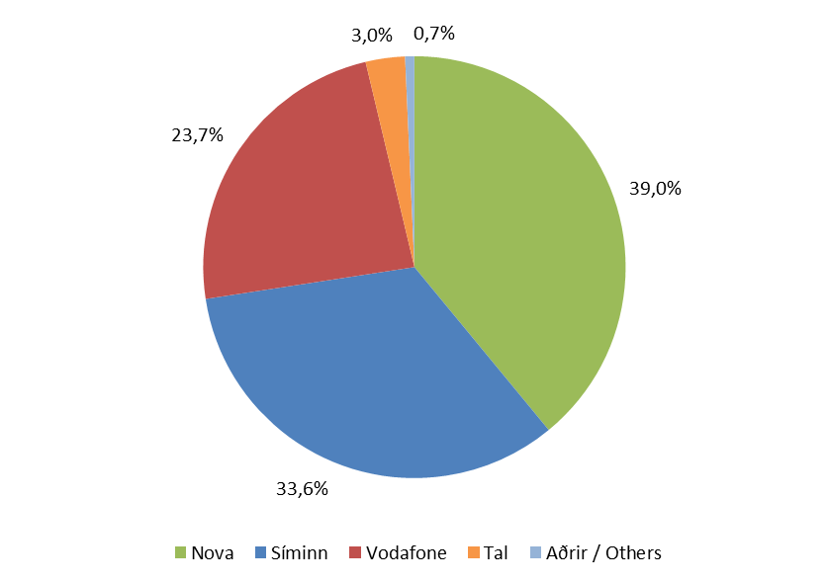
Farsímanet

Tafla 20. Fjöldi áskrifta fyrir netið í símann
Table 20. Mobile broadband, number of voice and data subscriptions

 | Breiðbandstenging farsíma |  |  | Markaðshlutdeild
 | Mobile broadband |  |  | Market share
Í lok árs / End of | 2011 | 2012 | 2013 | 2011 | 2012 | 2013

Samtals / Total | 142,872 | 182,786 | 202,710 | 100.0% | 100.0% | 100.0%
- Nova | 47,762 | 60,223 | 79,126 | 33.4% | 32.9% | 39.0%
- Síminn | 45,886 | 62,034 | 68,022 | 32.1% | 33.9% | 33.6%
- Vodafone | 44,639 | 52,855 | 48,026 | 31.2% | 28.9% | 23.7%
- Tal | 4,314 | 7,071 | 6,099 | 3.0% | 3.9% | 3.0%
- Aðrir / Others | 271 | 603 | 1,437 | 0.2% | 0.3% | 0.7%

Mynd 20. Markaðshlutdeild skipt eftir fyrirtækjum
Picture 20. Market share by companies

T21
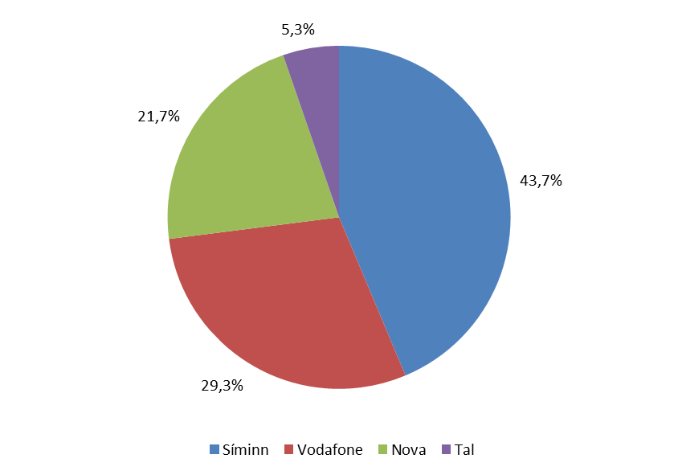
Farsímanet

Tafla 21. Fjöldi áskrifta fyrir netþjónustu á farsímaneti
Table 21. Mobile broadband, number of data only subscriptions

 | Breiðbandstenging farsíma |  |  | Markaðshlutdeild
 | Mobile broadband |  |  | Market share
Í lok árs / End of | 2011 | 2012 | 2013 | 2011 | 2012 | 2013

Samtals / Total | 41,968 | 46,529 | 43,339 | 100.0% | 100.0% | 100.0%
- Síminn | 18,603 | 20,319 | 19,778 | 44.3% | 43.7% | 45.6%
- Nova | 10,747 | 10,108 | 13,069 | 25.6% | 21.7% | 30.2%
- Vodafone | 11,783 | 13,639 | 9,500 | 28.1% | 29.3% | 21.9%
- Tal | 835 | 2,463 | 884 | 2.0% | 5.3% | 2.0%
- Aðrir / Others | ... | ... | 108 | ... | ... | 0.2%

Mynd 21. Markaðshlutdeild skipt eftir fyrirtækjum
Picture 21. Market share by companies

T22
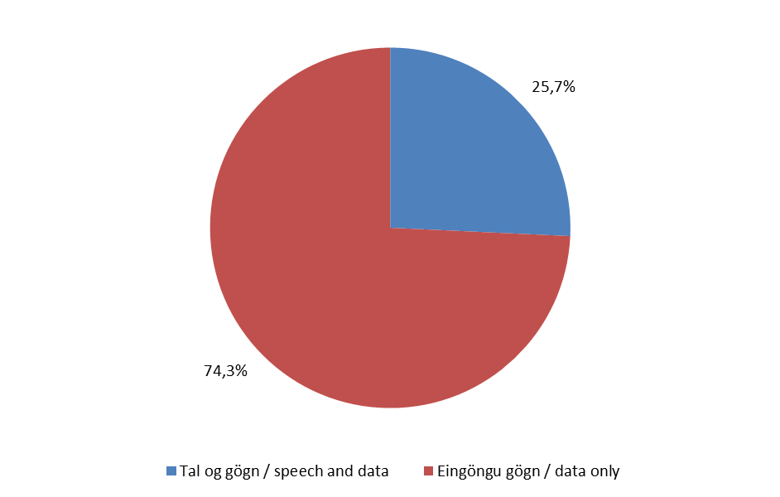
Farsímanet

Tafla 22. Gagnamagn á farsímaneti
Table 22. Data traffic from mobile network

 | Farsímanet / gögn |  |  | Markaðshlutdeild
 | Mobile network / Data |  |  | Market share
Á ári / Per year | 2011 | 2012 | 2013 | 2011 | 2012 | 2013
(1.000 MB)
Samtals / Total | 886,916 | 1,211,606 | 2,690,600 | 100.0% | 100.0% | 100.0%
- Tal og gögn/voice and data | 90,723 | 238,520 | 692,429 | 10.2% | 19.7% | 25.7%
- Eingöngu gögn/data only | 796,193 | 973,086 | 1,998,171 | 89.8% | 80.3% | 74.3%

Mynd 22. Hlutfall gagnamagns eftir tegund
Picture 22. Data traffic by type

T23
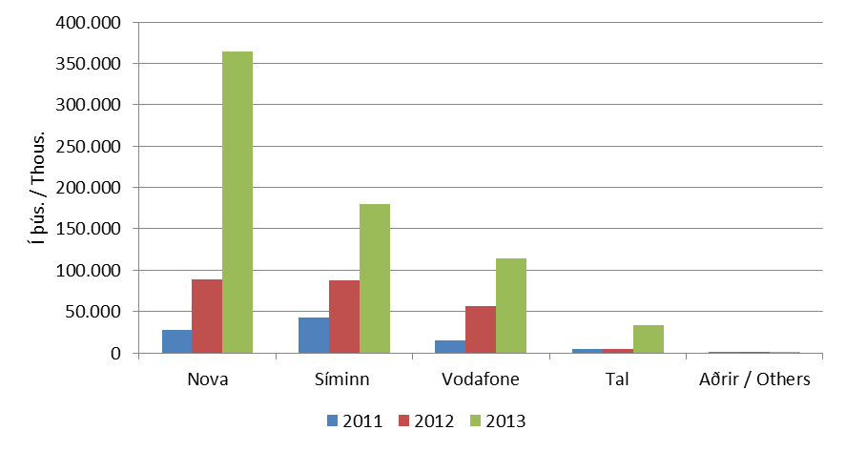
Farsímanet

Tafla 23. Gagnamagn, tal og gagnamagn
Table 23. Data traffic from mobile network, speech and data

 | Farsímanet / tal og gögn |  |  | Markaðshlutdeild
 | Mobile network / voice and data |  |  | Market share
Á ári / Per year | 2011 | 2012 | 2013 | 2011 | 2012 | 2013
(1.000 MB)
Samtals / Total | 90,723 | 238,520 | 692,429 | 100.0% | 100.0% | 100.0%
- Nova | 28,227 | 89,193 | 364,113 | 31.1% | 37.4% | 52.6%
- Síminn | 42,521 | 87,291 | 179,601 | 46.9% | 36.6% | 25.9%
- Vodafone | 15,057 | 56,900 | 114,326 | 16.6% | 23.9% | 16.5%
- Tal | 4,836 | 4,547 | 33,210 | 5.3% | 1.9% | 4.8%
- Aðrir / Others | 83 | 590 | 1,179 | 0.1% | 0.2% | 0.2%

Mynd 23. Gagnamagn skipt eftir fyrirtækjum
Picture 23. Data traffic divided by companies

T24
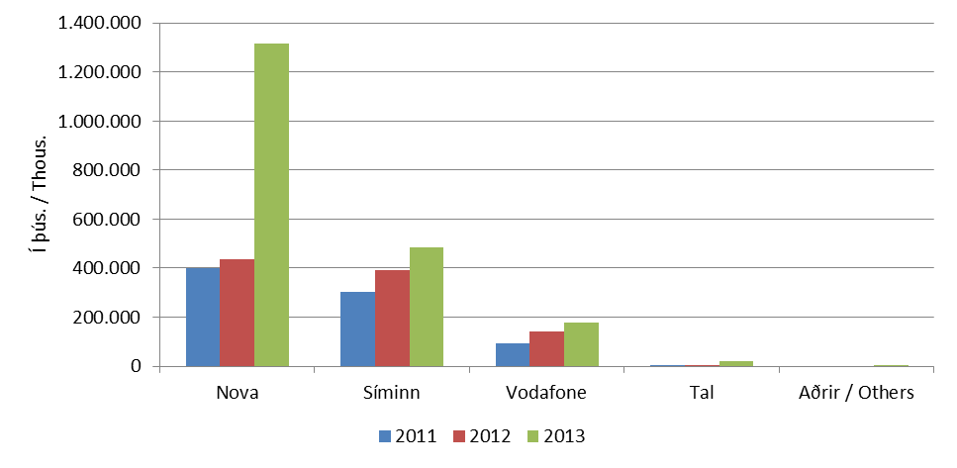
Farsímanet

Tafla 24. Gagnamagn, eingöngu gagnaáskrift
Table 24. Data traffic from mobile network, data only subscriptions

 | Farsímanet / Eingöngu gögn |  |  | Markaðshlutdeild
 | Mobile network / data only |  |  | Market share
Á ári / Per year | 2011 | 2012 | 2013 | 2011 | 2012 | 2013
(1.000 MB)
Samtals / Total | 796,193 | 973,086 | 1,998,171 | 100.0% | 100.0% | 100.0%
- Nova | 398,479 | 435,919 | 1,314,697 | 50.0% | 44.8% | 65.8%
- Síminn | 303,205 | 393,253 | 484,707 | 38.1% | 40.4% | 24.3%
- Vodafone | 92,437 | 140,374 | 176,568 | 11.6% | 14.4% | 8.8%
- Tal | 2,072 | 3,539 | 22,079 | 0.3% | 0.4% | 1.1%
- Aðrir / Others | ... | ... | 120 | ... | ... | 0.0%

Mynd 24. Gagnamagn skipt eftir fyrirtækjum
Picture 24. Data traffic divided by companies

T25
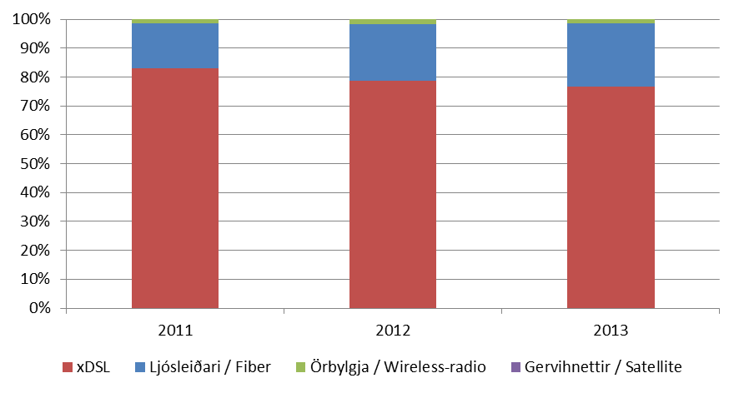
Internet

Tafla 25. Fjöldi tenginga eftir tegund
Table 25. Total subscriptions by type

Í lok árs / End of | 2011 | 2012 | 2013
Með ótímamælda notun
Samtals /Total | 111,584 | 113,420 | 117,467
- Ljósleiðari / Fiber | 17,265 | 22,521 | 25,736
- xDSL | 92,745 | 89,123 | 90,090
- Örbylgja / Wireless-radio | 1,487 | 1,701 | 1,580
- Gervihnettir / Satellite | 87 | 75 | 61

Mynd 25. Hlutfall tenginga eftir tegund
Picture 25. Connection rate by type

T26
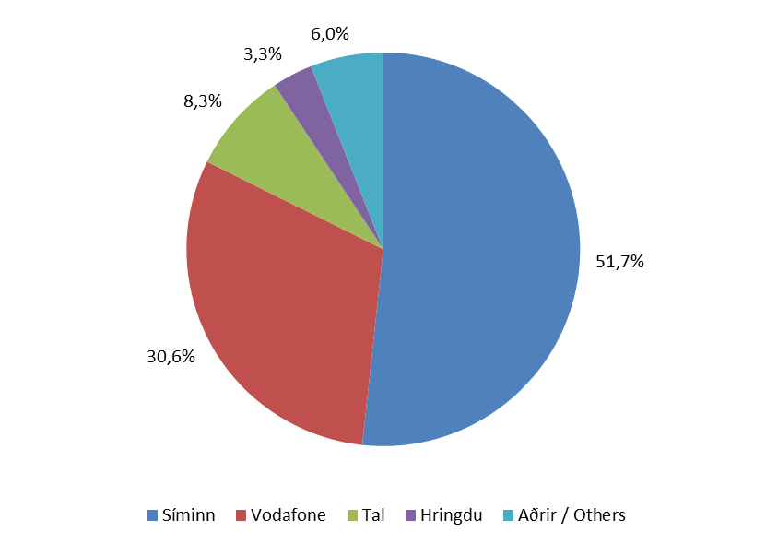
Internet

Tafla 26. Fjöldi tenginga eftir fyrirtækjum
Table 26. Total subscriptions by companies

 | Fjöldi |  |  | Markaðshlutdeild
 | Number |  |  | Market share
Í lok árs / End of | 2011 | 2012 | 2013 | 2011 | 2012 | 2013

Samtals / Total | 111,584 | 113,420 | 117,467 | 100.0% | 100.0% | 100.0%
- Síminn | 56,454 | 58,043 | 60,735 | 50.6% | 51.2% | 51.7%
- Vodafone | 35,498 | 35,387 | 35,982 | 31.8% | 31.2% | 30.6%
- Tal | 11,569 | 10,420 | 9,801 | 10.4% | 9.2% | 8.3%
- Hringdu | 2,579 | 4,441 | 3,911 | 2.3% | 3.9% | 3.3%
- Aðrir / Others | 5,484 | 5,129 | 7,038 | 4.9% | 4.5% | 6.0%

Mynd 26. Markaðshlutdeild skipt eftir fyrirtækjum
Picture 26. Market share by companies

T27
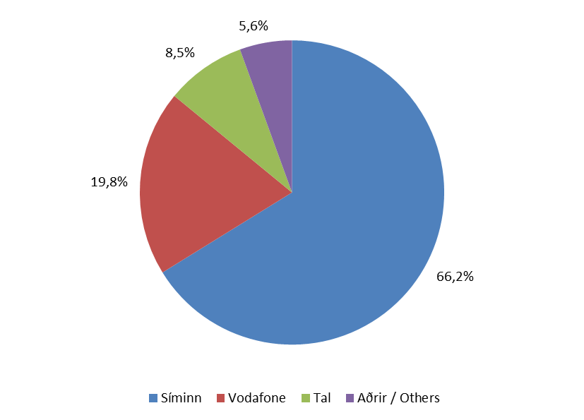
Internet

Tafla 27. Fjöldi xDSL tenginga eftir fyrirtækjum
Table 27. Total xDSL subscriptions by companies

 | Fjöldi |  |  | Markaðshlutdeild
 | Number |  |  | Market share
Í lok árs / End of | 2011 | 2012 | 2013 | 2011 | 2012 | 2013

Samtals / Total | 92,745 | 89,123 | 90,090 | 100.0% | 100.0% | 100.0%
- Síminn | 56,105 | 57,343 | 59,631 | 60.5% | 64.3% | 66.2%
- Vodafone | 22,424 | 19,328 | 17,795 | 24.2% | 21.7% | 19.8%
- Tal | 9,607 | 8,223 | 7,661 | 10.4% | 9.2% | 8.5%
- Aðrir / Others | 4,609 | 4,229 | 5,003 | 5.0% | 4.7% | 5.6%

Mynd 27. Markaðshlutdeild skipt eftir fyrirtækjum
Picture 27. Market share by companies

T28
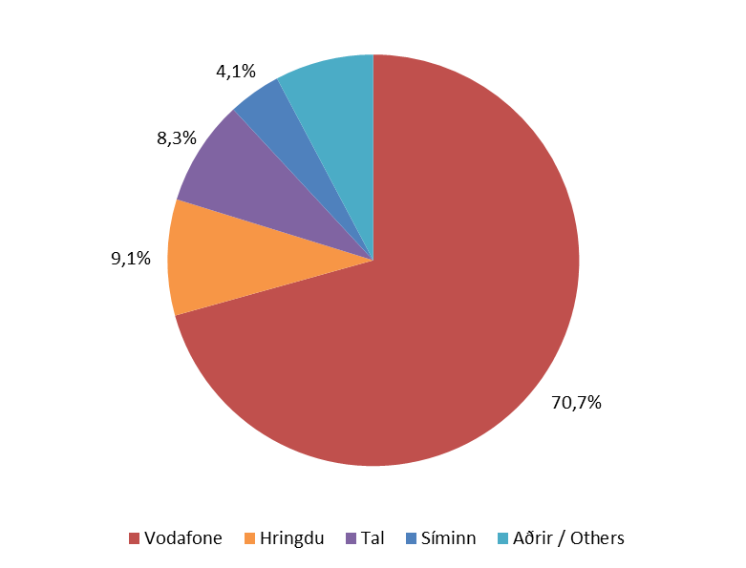
Internet

Tafla 28. Fjöldi ljósleiðara áskrifta eftir fyrirtækjum
Table 28. Total fiber subscriptions by companies

 | Fjöldi |  |  | Markaðshlutdeild
 | Number |  |  | Market share
Í lok árs / End of | 2011 | 2012 | 2013 | 2011 | 2012 | 2013

Samtals / Total | 17,265 | 22,521 | 25,736 | 100.0% | 100.0% | 100.0%
- Vodafone | 13,074 | 16,059 | 18,187 | 75.7% | 71.3% | 70.7%
- Hringdu | 1,219 | 2,902 | 2,347 | 7.1% | 12.9% | 9.1%
- Tal | 1,962 | 2,197 | 2,140 | 11.4% | 9.8% | 8.3%
- Síminn | 311 | 660 | 1,068 | 1.8% | 2.9% | 4.1%
- Aðrir / Others | 699 | 703 | 1,994 | 4.0% | 3.1% | 7.7%

Mynd 28. Markaðshlutdeild skipt eftir fyrirtækjum
Picture 28. Market share by companies

T29
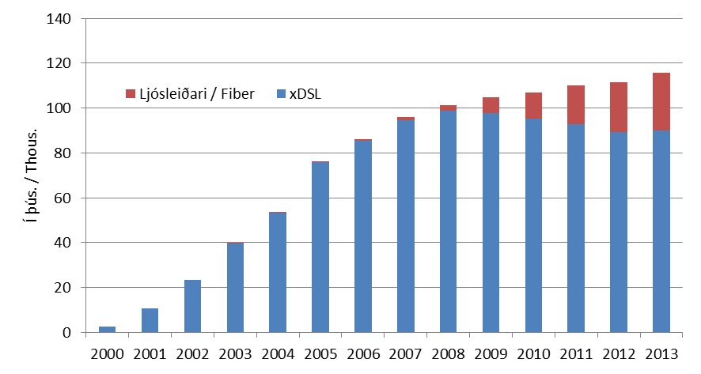
Internet

Tafla 29. Fjöldi xDSL og ljósleiðara internettenginga
Table 29. Total xDSL and fiber internet connection

 |  |  | % breyting milli ára / Year to year % change
 | xDSL | Fiber | xDSL | Fiber
2000 | 2,591 | ... | ... | ...
2001 | 10,618 | ... | 310% | ...
2002 | 23,484 | ... | 121% | ...
2003 | 39,502 | 60 | 68% | ...
2004 | 53,264 | 92 | 35% | 53%
2005 | 75,897 | 204 | 42% | 122%
2006 | 85,280 | 668 | 12% | 227%
2007 | 94,630 | 1,218 | 11% | 82%
2008 | 98,762 | 2,615 | 4% | 115%
2009 | 97,862 | 6,908 | -1% | 164%
2010 | 95,448 | 11,563 | -2% | 67%
2011 | 92,745 | 17,265 | -3% | 49%
2012 | 89,123 | 22,521 | -4% | 30%
2013 | 90,090 | 25,736 | 1% | 14%

Mynd 29. Fjöldi xDSL og ljósleiðara internettenginga
Picture 29. Total xDSL and fiber internet connection

T30
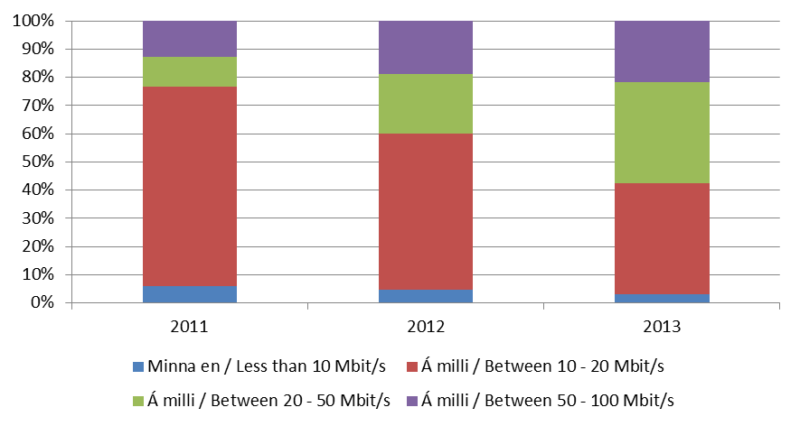
Internet

Tafla 30. Fjöldi xDSL áskrifenda eftir hraða tengingar
Table 30. Total xDSL subscribers by connection speed

 | Fjöldi |  |  | Markaðshlutdeild
 | Number |  |  | Market share
Í lok árs / End of | 2011 | 2012 | 2013 | 2011 | 2012 | 2013

Samtals / Total | 111,584 | 113,420 | 117,467 | 100.0% | 100.0% | 100.0%
- Minna en / Less than 10 Mbit/s | 6,651 | 5,245 | 3,419 | 6.0% | 4.6% | 2.9%
- Á milli / Between 10 - 20 Mbit/s | 78,992 | 62,831 | 46,433 | 70.8% | 55.4% | 39.5%
- Á milli / Between 20 - 50 Mbit/s | 11,679 | 24,014 | 42,040 | 10.5% | 21.2% | 35.8%
- Á milli / Between 50 - 100 Mbit/s | 14,262 | 21,330 | 25,575 | 12.8% | 18.8% | 21.8%

Mynd 30. Hlutfall xDSL áskrifenda eftir hraða tengingar
Picture 30. Total xDSL subscribers by connection speed

T31
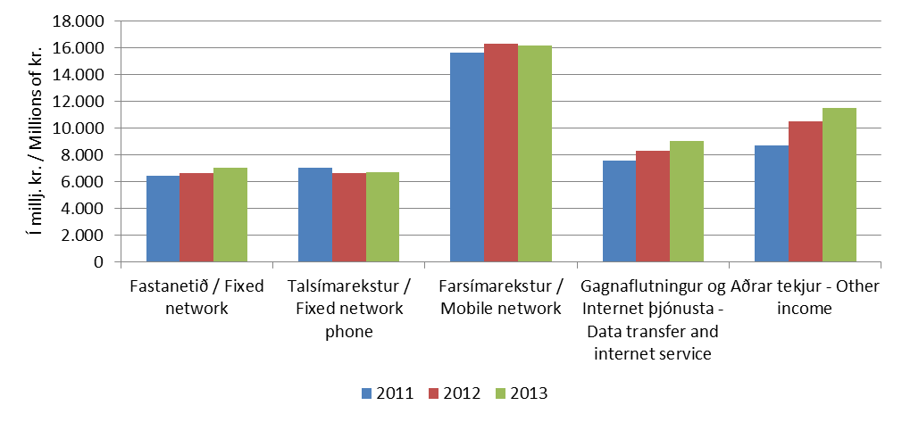
Velta og fjárfesting

Tafla 31. Heildartekjur eftir fjarskiptastarfsemi
Table 31. Total income from telecommunication

Á ári / Per year | 2011 | 2012 | 2013
Í milljónum króna / In millions of krónur
Samtals / Total | 45,295 | 48,287 | 50,459
- Fastanetið / Fixed network | 6,422 | 6,622 | 7,027
- Talsímarekstur / Fixed network phone | 7,005 | 6,620 | 6,731
- Farsímarekstur / Mobile network | 15,616 | 16,305 | 16,169
- Gagnafl. og Internet þjón./Data transfer and Internet service | 7,547 | 8,270 | 9,016
- Aðrar tekjur / Other income | 8,705 | 10,471 | 11,515

Mynd 31. Hlutfall heildartekna eftir fjarskiptastarfsemi
Picture 31. Total income from telecommunication

T32
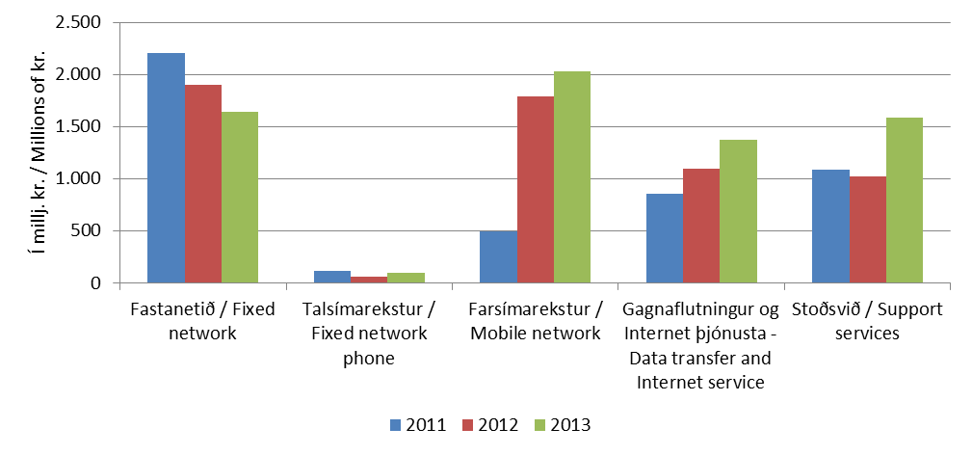
Velta og fjárfesting

Tafla 32. Fjárfestingar eftir fjarskiptastarfsemi

Á ári / Per year | 2011 | 2012 | 2013
Í milljónum króna / In millions of krónur
Samtals / Total | 4,765 | 5,878 | 6,735
- Fastanetið / Fixed network | 2,203 | 1,898 | 1,640
- Talsímarekstur / Fixed network phone | 115 | 62 | 101
- Farsímarekstur / Mobile network | 500 | 1,793 | 2,032
- Gagnafl. og Internet þjón. - Data transfer and Internet service | 859 | 1,101 | 1,373
- Stoðsvið / Support services | 1,088 | 1,024 | 1,589

Mynd 32. Hlutfall fjárfestinga eftir fjarskiptastarfsemi
Picture 32. Investment in telecommunication

